问题

 |  | 课后小练习

任务：
 | 利用下表数据创建堆积柱形图，完成效果如右图所示。
 | 本例图表样式模板使用“样式6”。

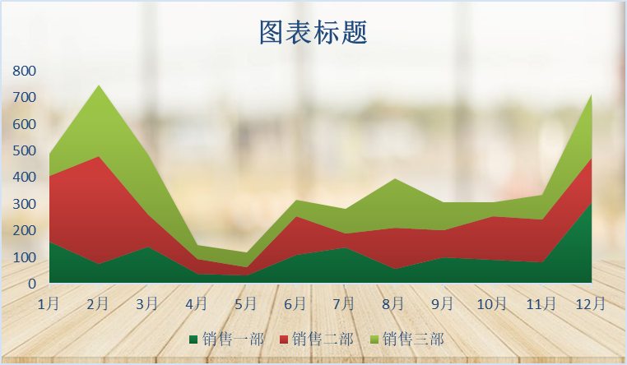
 | 订购日期 | 销售一部 | 销售二部 | 销售三部
 | 1月 | 158 | 249 | 82
 | 2月 | 75 | 404 | 270
 | 3月 | 141 | 119 | 226
 | 4月 | 39 | 56 | 52
 | 5月 | 33 | 30 | 56
 | 6月 | 108 | 145 | 63
 | 7月 | 138 | 52 | 91
 | 8月 | 56 | 155 | 185
 | 9月 | 99 | 102 | 105
 | 10月 | 91 | 163 | 53
 | 11月 | 80 | 163 | 93
 | 12月 | 306 | 168 | 241

答案
 |  | 课后小练习

任务：
 | 在交易信息表中将前五列文字合并，中间用空格分开，完成效果见下图。
 | 本例图表样式模板使用“样式6”。

 | 订购日期 | 销售一部 | 销售二部 | 销售三部
 | 1月 | 158 | 249 | 82
 | 2月 | 75 | 404 | 270
 | 3月 | 141 | 119 | 226
 | 4月 | 39 | 56 | 52
 | 5月 | 33 | 30 | 56
 | 6月 | 108 | 145 | 63
 | 7月 | 138 | 52 | 91
 | 8月 | 56 | 155 | 185
 | 9月 | 99 | 102 | 105
 | 10月 | 91 | 163 | 53
 | 11月 | 80 | 163 | 93
 | 12月 | 306 | 168 | 241

